关系图
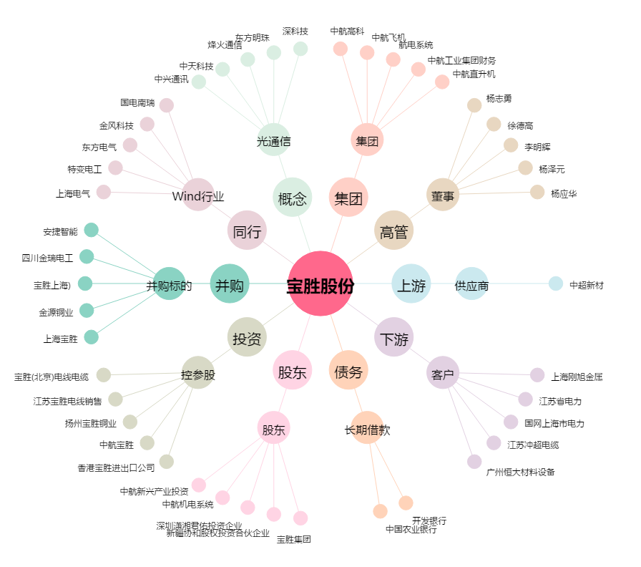
宝胜股份[600973.SH] - 关系概览图

